Hoja1
Identificador | HU001
Nombre | Inicio de secion
Descripcion | Como usuario, quiero iniciar sesión en el sistema proporcionando mis credenciales (nombre de usuario y contraseña) para acceder a mis datos de forma segura.
Criterios de Aceptacion | El campo nombre de usuario no puede estar vacío. El campo contraseña no puede estar vacío. El campo contraseña debe tener una longitud mínima de 8 caracteres y máxima de 20 caracteres. El sistema debe validar las credenciales con la base de datos de usuarios al presionar el botón "Iniciar sesión". Si las credenciales son incorrectas, se debe mostrar un mensaje de error: "Usuario o contraseña incorrectos". Si las credenciales son correctas, el sistema debe redirigir al usuario al panel principal. El botón "Iniciar sesión" debe estar deshabilitado hasta que ambos campos (usuario y contraseña) estén llenos. Se debe incluir un enlace de "Olvidé mi contraseña" debajo del formulario para permitir la recuperación de la cuenta.
Mockups | 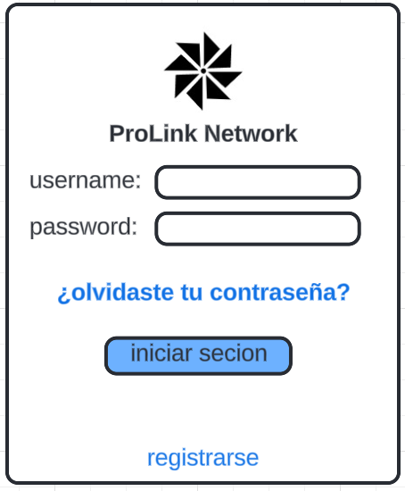
Autor | Nicolas Bastidas

